材料选型表
SIMON CHONG
DESIGN CONSULTANTS LIMITED

项目: 材料选型表

编号 | 应用 | 位置 | 物料 | 货物型号 / 内容 | 图片 (只供参考,以样板为准)
MB-01 | 公共区域/楼梯踏步 | 地面 | 云石 | 圣堡兰灰（亮面）
MB-02 | 卫生间洗手台 | 洗手台 | 云石 | 南斯拉夫白
MB-03 | 屏风/财务室签约台/水吧台 | 屏风造型 | 玉石 | 南斯拉夫白 | 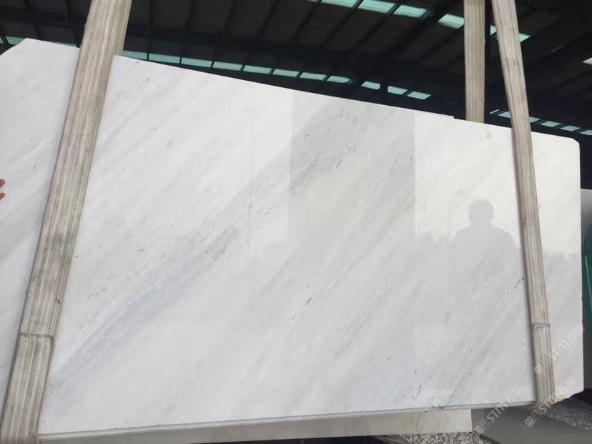
TL-02 | 卫生间 | 墙身 地面 | 瓷砖 | 爵士白 120-140CBP5501CM 光面（墙身） 哑面（地面）600*1200
TL-03 | 资料室/档案室 | 地面 | 瓷砖 | BVLE10426KGA 规格：600*1200／600*600
WP-01 | 接待前厅墙身/VIP | 墙身 | 墙纸修饰 | WP-B7-S3-03 宽幅：70cm x 10M 對花
WP-02 | 儿童区 | 墙身 | 墙纸修饰 | 39162481
FB-01 | 洽谈区柜内 | 墙身 | 墙纸修饰 | Montana091w1817c 宽幅：137cm
FB-04 | 墙身 | 影音室 | 扪布 | ES51-IAJH-1143 宽幅：95cm
SF-01 | 天花 | 天花 | 软膜 | 4025 宽幅：5米
CP-01 | 影音室/二层办公区 | 地面 | 地毯 | COON0811-07
CP-05 | 品牌展示区 | 地面 | 地胶板 | K7390-13A
CP-06 | 儿童娱乐区 | 地面 | 地胶板 | FPH-5300271
G-03 | 卫生间 | 墙身 | 灰镜 | 灰镜(规格：6mm厚)
G-05 | 卫生间 | 镜子 | 银镜 | 厚度：6mm | N/A
CP-02 | VIP | 地面 | 强化木地板

